Finale triathlon 12-03-2022 Val
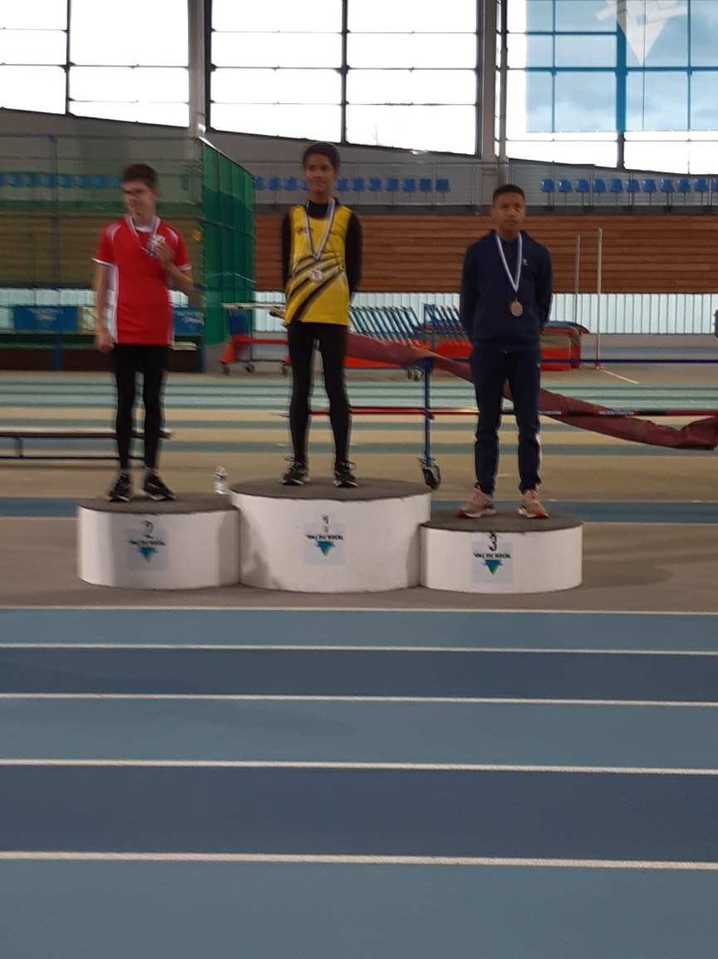
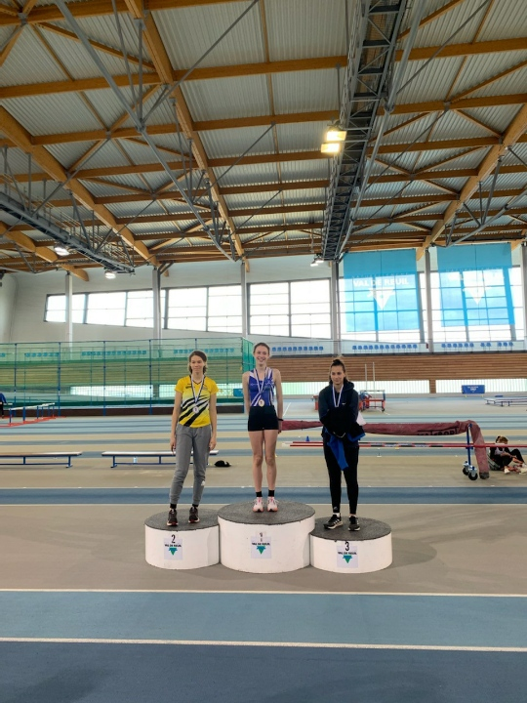
12/03/22 - Championnat départémental triathlon BE/MI en Salle
VAL DE REUIL - I-F - 078
SO HOUILLES
Benjamines | Epreuves |  | Places | Performances | Points | RP/RC | Niv.
BROZ Augustine | 50m Haies (65)-salle / BE | Finale directe |  | 9''28 | 31 | RP/RC
BROZ Augustine | 50m - Salle / BEF | Finale directe |  | 7''64 | 32 | RP
BROZ Augustine | Longueur - Salle / BEF | Groupe 1 (Coté Pe |  | 3m79 | 25
BROZ Augustine | Triathlon - Salle / BEF | Résultat | 10 | 88 pts |  | RP
TAILLEFER Sara | 50m Haies (65)-salle / BE | Finale directe |  | 10''20 | 22 | RP
TAILLEFER Sara | 50m - Salle / BEF | Finale directe |  | 8''19 | 22 | RP
TAILLEFER Sara | Longueur - Salle / BEF | Groupe 1 (Coté Pe |  | 3m63 | 23
TAILLEFER Sara | Triathlon - Salle / BEF | Résultat | 25 | 67 pts |  | RP
Minimes Filles | Epreuves |  | Places | Performances | Points | RP | Niv.
GABRIEL MAZZELLA Serena | Longueur - Salle / MIF | Groupe 2 (Coté Ha | 2 | 4m84 | 34 | RP/RC
GABRIEL MAZZELLA Serena | Poids (3 Kg) - Salle / MI | Groupe 1 (Petite | 3 | 9m09 | 31
GABRIEL MAZZELLA Serena | 50m - Salle / MIF | Finale directe | 2 | 7''09 | 36
GABRIEL MAZZELLA Serena | Triathlon - Salle / MIF | Résultat | 2 | 101 pts |  | RP/RC
Benjamins | Epreuves |  | Places | Performances | Points | RP | Niv.
CROUZIER Mathis | Triple - Salle / BEM | Finale directe | 1 | 10m29 | 35 | RP/RC
CROUZIER Mathis | 50m Haies (65)-salle / BE | Finale directe | 2 | 8''22 | 38 | RP/RC
CROUZIER Mathis | 50m - Salle / BEM | Finale directe | 1 | 6''91 | 39 | RP/RC
CROUZIER Mathis | Triathlon - Salle / BEM | Résultat | 1 | 112 pts |  | RP/RC
JOLIET-MARZIN Malo | 50m Haies (65)-salle / BE | Finale directe |  | 9''18 | 29 | RP
JOLIET-MARZIN Malo | Longueur - Salle / BEM | Groupe 1 (Cote P |  | 3m80 | 22
JOLIET-MARZIN Malo | 50m - Salle / BEM | Finale directe |  | 7''60 | 28 | RP
JOLIET-MARZIN Malo | Triathlon - Salle / BEM | Résultat | 14 | 79 pts |  | RP
LENSEL Remi | Longueur - Salle / BEM | Groupe 1 (Cote P |  | 4m09 | 25 | RP
LENSEL Remi | Poids (3 Kg) - Salle / BE | Groupe 1 (Grande |  | 7m26 | 23
LENSEL Remi | 50m - Salle / BEM | Finale directe |  | 7''85 | 24
LENSEL Remi | Triathlon - Salle / BEM | Résultat | 21 | 72 pts
PIERRE Julien | 50m Haies (65)-salle / BE | Finale directe |  | 9''85 | 22 | RP
PIERRE Julien | Longueur - Salle / BEM | Groupe 2 (Coté Ha |  | 3m38 | 17
PIERRE Julien | 50m - Salle / BEM | Finale directe |  | 7''92 | 23 | RP
PIERRE Julien | Triathlon - Salle / BEM | Résultat | 34 | 62 pts |  | RP
ZGAOULA Clement | 50m Haies (65)-salle / BE | Finale directe |  | 8''84 | 32 | RP
ZGAOULA Clement | Longueur - Salle / BEM | Groupe 2 (Coté Ha |  | 3m85 | 23
ZGAOULA Clement | 50m - Salle / BEM | Finale directe |  | 7''54 | 29 | RP
ZGAOULA Clement | Triathlon - Salle / BEM | Résultat | 8 | 84 pts |  | RP
Minimes Garçons | Epreuves |  | Places | Performances | Points | RP | Niv.
GUILBEAU Anatole | Triple - Salle / MIM | Groupe (Coté Hau | 4 | 10m84 | 25 | RP/RC
GUILBEAU Anatole | 50m - Salle / MIM | Finale directe |  | 7''32 | 19 | RP
GUILBEAU Anatole | Longueur - Salle / MIM | Groupe 1 (Coté Pe |  | 4m71 | 23
GUILBEAU Anatole | Triathlon - Salle / MIM | Résultat | 25 | 67 pts

9 participants sur 12 qualifiés, plusieurs records personnels améliorés, plusieurs records de club battus
Une 1ère place pour Mathis CROUZIER (BEM) et une 2ème place pour Serena GABRIEL-MAZZELA (MIF)

Juges : Odile SIMON, Vincent PAYARD, Michel CROUZIER
Entraîneurs : Jimmy GABRIEL, Vincent PAYARD

Lien pour les résultats complets :
https://bases.athle.fr/asp.net/liste.aspx?frmbase=resultats&frmmode=1&frmespace=0&frmcompetition=259258

